fx
FX | fx/euro |  | Source: | Euro foreign exchange reference rates (europa.eu)
EUR | 1 | EURO
USD | 1.1604 | US dollar
GBP | 0.84438 | Pound sterling
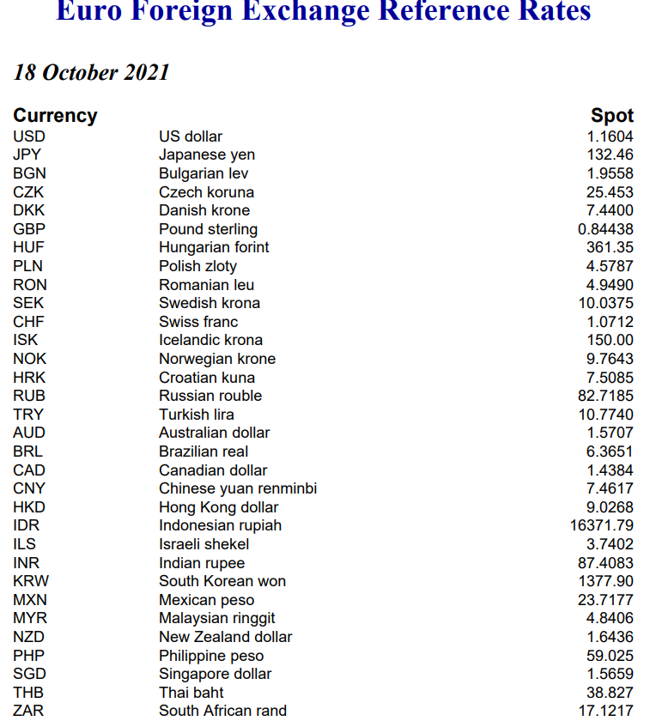
CNY | 7.4617 | Chinese yuan renminbi
AUD | 1.5707 | Australian dollar
BGN | 1.9558 | Bulgarian lev
BRL | 6.3651 | Brazilian real
CAD | 1.4384 | Canadian dollar
CHF | 1.0712 | Swiss franc
CZK | 25.453 | Czech koruna
DKK | 7.44 | Danish krone
HKD | 9.0268 | Hong Kong dollar
HRK | 7.5085 | Croatian kuna
HUF | 361.35 | Hungarian forint
IDR | 16371.79 | Indonesian rupiah
ILS | 3.7402 | Israeli shekel
INR | 87.4083 | Indian rupee
JPY | 132.46 | Japanese yen
KRW | 1377.9 | South Korean won
MXN | 23.7177 | Mexican peso
MYR | 4.8406 | Malaysian ringgit
NOK | 9.7643 | Norwegian krone
NZD | 1.6436 | New Zealand dollar
PHP | 59.025 | Philippine peso
PLN | 4.5787 | Polish zloty
RON | 4.949 | Romanian leu
RUB | 82.7185 | Russian rouble
SEK | 10.0375 | Swedish krona
SGD | 1.5659 | Singapore dollar
THB | 38.827 | Thai baht
TRY | 10.774 | Turkish lira
ZAR | 17.1217 | South African rand

